상품제안서
[구급함]타원형 플라스틱 응급킷 | 상품코드: S15544

 |  |  |  |  |  |  | 02-713-8555 | www.synergygift.co.kr
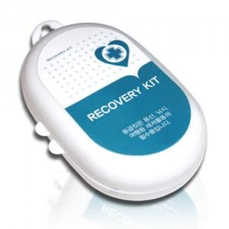

【상세/제작정보】 | 타원형 응급킷

【인쇄/포장옵션】 | 스티커 / OPP(비닐)

【공급단가】 | 수량 | 500~ | 1,000~ | 3,000~ | 5,000~ | 10,000~
*VAT별도 | 단가 | 1,320원 | 1,270원 | 1,220원 | 1,170원 | 1,140원

【상품 URL】 | https://www.synergygift.co.kr:443/src/goods_detail.php?gdno=5679

